Voorblad
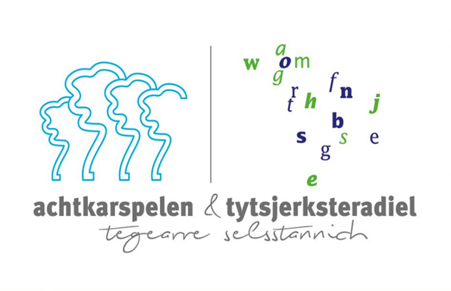

Europese aanbesteding Thuiswerkplekvoorziening Werkmaatschappij 8KTD

Invulinstructie
De door u ingediende prijzen zijn excl. BTW.
U dient uw prijzen op te geven in de gele vlakken.
Het is niet toegestaan op straffe van uitsluiting om het door ons aangeboden format aan te passen.
De kosten voor uitgifte (monteren, transport en werkend opleveren) van aangeschafte thuiswerkplekvoorziening verdisconteert in de prijs per stuk van het omschreven product.
De genoemde aantallen zijn fictieve aantallen en kunnen bij uitvoering van de opdracht wijzigen.

